자료설명
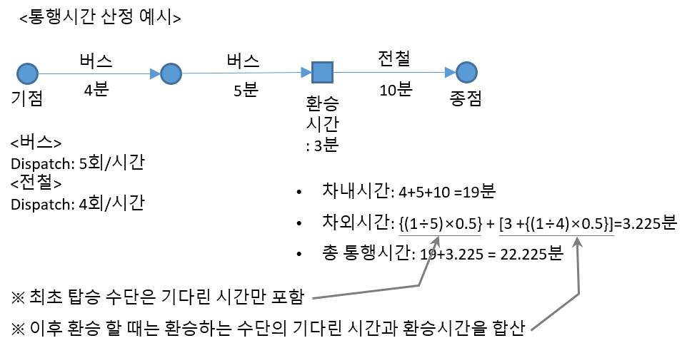
Input data 설명
마을버스(feeder bus)노선이 아직 구축되지 않고 기존 대중교통체계만 있는 네트워크의 input data를 설명

 | ※ 노란색이 실질적으로 쓰이는 컬럼 (한솔생각)

1 | node
 | 네트워크의 노드에 관한 정보
 | 컬럼명 | 설명
 | code | (유한솔이 쓰는 input code, 지원이는 신경X)
 | Num | node 번호
 | X | X좌표 (좌표체계 수치라서 참고만 하면 될듯)
 | Y | Y좌표 (좌표체계 수치라서 참고만 하면 될듯)
 | u | 별의미 없는 컬럼.. 0으로만 구성됨
 | transfer_time | 환승시간 (분)
 | type | node 의 종류 (busstop, station 2개로만 구분됨)

2 | link
 | 네트워크의 링크에 관한 정보
 | 컬럼명 | 설명 | type | 링크종류 | 비고 | ※ 참고: 링크는 양방향링크, 단방향링크로 구분됨
 | code | (다른 프로젝트에 쓰는 input code, 지원이는 신경X) | 101 | 고속국도 | 101~108은 도로 | <양방향 링크 예시>
 | From_node | link의 시작 노드 | 102 | 도시고속화도로 |  | From_node | To_node
 | To_node | link의 종료 노드 | 103 | 일반국도 |  | 1 | 2
 | length | link의 실제 길이 (km) (직선거리랑 다름) | 104 | 특별․광역시도 |  | 2 | 1 | 노드1과 2사이의 링크는 양방향
 | cp | (다른 프로젝트에 쓰는 input code, 지원이는 신경X) | 105 | 국가지원지방도
 | type | 링크의 종류 (오른쪽에서 코드별로 종류설명) | 106 | 지방도 |  | <양방향 링크 예시>
 | lane | 차선수 (우리프로젝트에서 고려X, 지원이는 신경X) | 107 | 시군도 |  | From_node | To_node
 | VDF | (다른 프로젝트에 쓰는 input code, 지원이는 신경X) | 108 | 고속도로 연결램프 |  | 1 | 2 | 노드1 에서 노드2으로의 단방향
 | speed | 링크 속도(km/시간) (버스가 해당링크를 통행하는 속도) | 999 | 센트로이드 커넥터 | 999는 신경X
 | capacity | 링크 용량 (우리프로젝트에서 고려X, 지원이는 신경X) | 200 | Rail | 200은 철도
 | memo | 공백(0으로만 구성됨) | ※ 101~108 과 200으로 구분하여 도로와 철도의 링크를 구분가능

- 1~6번 input data는 아래와 같은 네트워크를 표현함
- 아직 마을버스의 노선은 없음
- 마을버스는 초기집단 생성 시 노선이 생성되어 아래 네트워크에 추가가 됨
3 | transit_route_node_info
 | 대중교통 노선의 노드 정보
 | 컬럼명 | 설명
 | Route | 노선 이름
 | order | 노선의 노드 순서
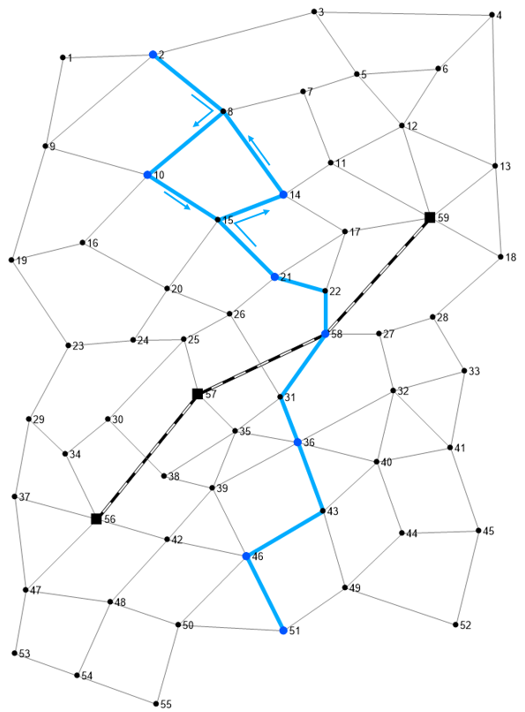
 | Cum_Distance | 누적거리 (단위: km, 노선 시점부터 해당 노드까지 거리)
 | node | 노드번호 (rail은 rail노드만 구성되어 있음)
 | ※ 참고: 예시 route data 에서 버스100은 비대칭 노선으로 구성됨 (시점→종점 과 종점→시점 노드 순서가 다름)

참고사항:
버스의 운영속도를 link 속성에 있는 speed를 사용할지 아니면 transit_route_oper_info의 oper_speed를 쓸지 명확하게 결정은 되어있지 않아.
일단 예시 네트워크에서 적용되는 속도를
- 버스: link 의 speed 적용
- 전철: transit_route_oper_info의 oper_speed 적용
로 먼저 적용해서 구축하자.
4 | transit_route_oper_info
 | 대중교통 노선의 운영 정보
 | 컬럼명 | 설명
 | Route | 노선 이름
 | Dispatch | 배차간격(회/시간)
 | oper_speed | 버스 또는 전철이 운영되는 평균속도 (단위: km/시간)

참고사항:
OD demand는 예시로 전부다 값은값(100명/일)으로
적용했어. (별다른 뜻은 없음)
이건 나중에 숫자가 변경되어도 문제없을듯
5 | OD_demand
 | 시점→종점 통행량
 | 컬럼명 | 설명
 | From_node | 시점 노드
 | To_node | 종점 노드
 | T | 통행량(인/일)

6 | Direct_distance
 | 노드 간 직선거리
 | 컬럼명 | 설명
 | From_node | 시점 노드
 | To_node | 종점 노드
 | d | 직선거리(km)

※ 통행배정 시 참고사항
지원아 어제 깜빡했는데,
통행배정할 때 통행자는 반드시 대중교통 노선을 타고 경로가 정해져야 해.
그냥 노선이 없는 도로로 경로가 배정이 되어선 안돼. 이 점 참고해줘!
그리고 지금 작성되어 있는 예시 네트워크는 아직 마을버스가 없는 상태이니까 전철(metro1)과 버스(bus100)에 대해서만 통행배정이 되는지 확인하면 될 것 같애. 일단은 통행배정이 되는지 부터 코딩이 되어야 하니깐.
마을버스가 없는 상태 일떄, 전철과 버스노선에 포함되지 않은 node가 포함된 OD_demand의 T 는 통행배정 되지 않게 설정하면 되지 않을까 싶네.
통행시간계산은 통행배정이 완료된 이후에 계산되는 작업이야. → 추후에 명확해지면 다시 알려줄게. 일단은 까먹을까봐 아래에 그냥 작성한거야
통행시간 산정방법은 아래 식 참고
● 통행시간 = 차내시간 + 차외시간 (단위: 시간) (ex. 30분은 0.5 시간으로 표현)
- 차내 시간 : 링크의 통행시간 산정 (length÷speed)
- 차외 시간 : 기다린시간+환승시간
- 기다린 시간 : (1÷Dispatch)×0.5
- 환승시간 transfer_time÷60
고맙다 지원아

